상품제안서
조각보 손톱깎이(대) | 상품코드: S09822

 |  |  |  |  |  |  | 02-713-8555 | www.synergygift.co.kr
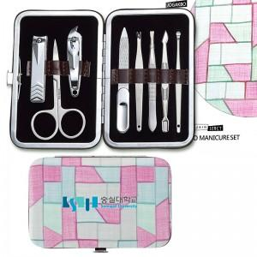

【상세/제작정보】 | 100개이상 한면 실크인쇄 포함/기본수량 이상 주문시 무료배송/100개미만 인쇄비 2만원별도/ 칼라인쇄시 개당 400원추가

【인쇄/포장옵션】 | 실크, 풀칼라 / 포장지포장

【공급단가】 | 수량 | 50~ | 100~ | 500~ | 1,000~ | 3,000~
*VAT별도 | 단가 | 5,320원 | 5,130원 | 4,940원 | 4,750원 | 4,560원

【상품 URL】 | https://www.synergygift.co.kr:443/src/goods_detail.php?gdno=4702

